상품제안서
uni제트스트림150소프트+제타파스텔샤프0.5 세트 | 상품코드: S38455

 |  |  |  |  |  |  | 02-713-8555 | www.synergygift.co.kr
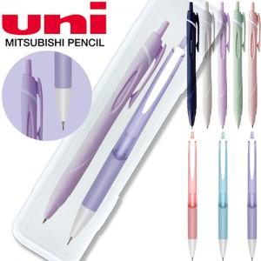

【상세/제작정보】 | <p><span style="font-size: 14pt;">※ 운임비 별도 발생 됩니다.</span></p>

【인쇄/포장옵션】 | 실크, 케이스인쇄 / 포장불가능

【공급단가】 | 수량 | 100~ | 300~ | 500~ | 1,000~ | 3,000~
*VAT별도 | 150소프트 0.38세트 | 1,790원 | 1,760원 | 1,720원 | 1,650원 | 1,580원
 | 150소프트 0.5세트 | 1,790원 | 1,760원 | 1,720원 | 1,650원 | 1,580원
 | 150소프트 0.7세트 | 1,790원 | 1,760원 | 1,720원 | 1,650원 | 1,580원

【상품 URL】 | https://www.synergygift.co.kr:443/src/goods_detail.php?gdno=38455

